TRACCIA
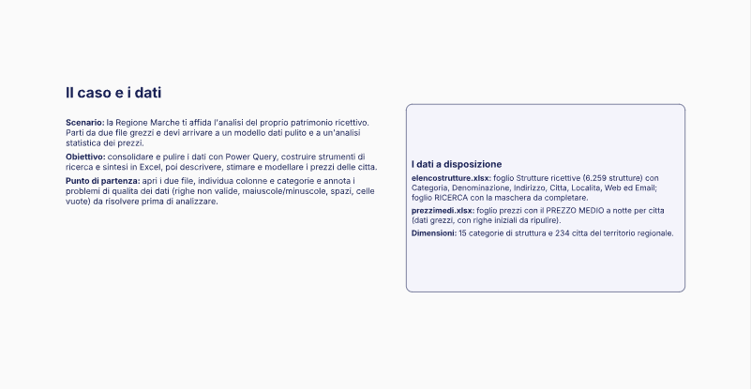
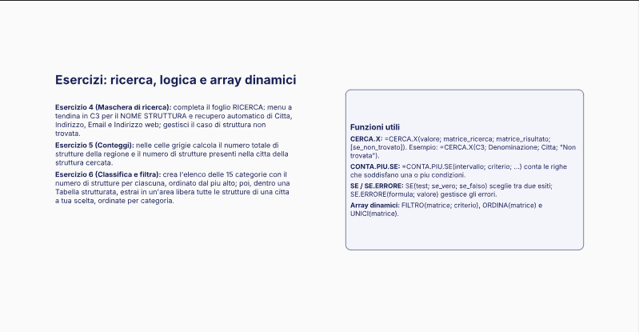
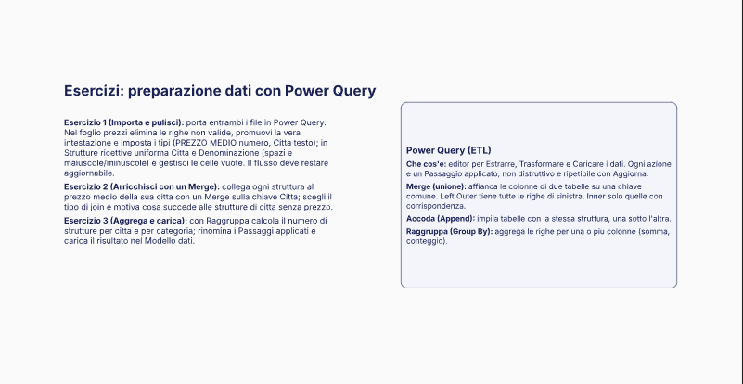

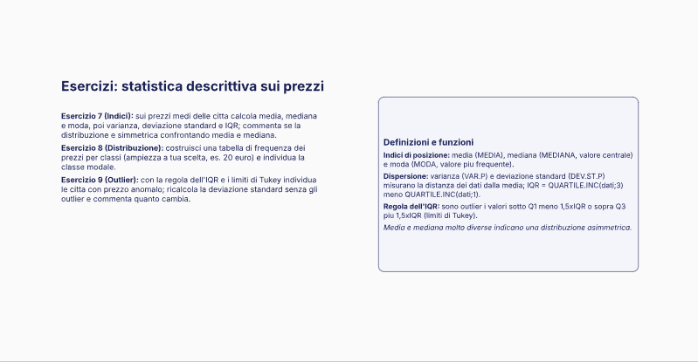
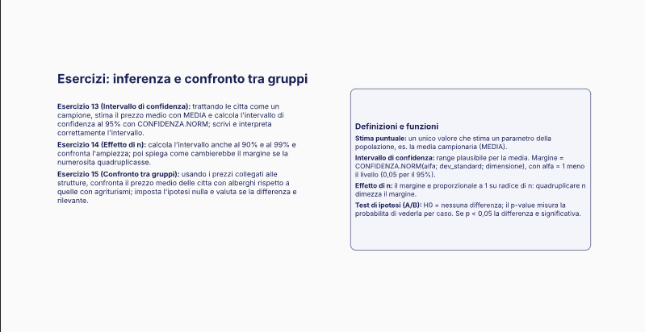
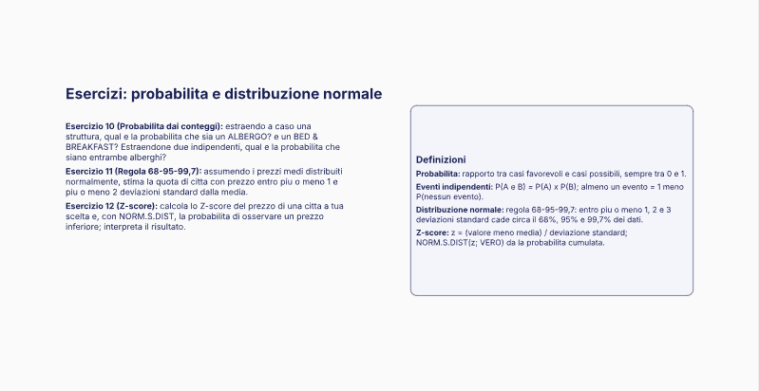

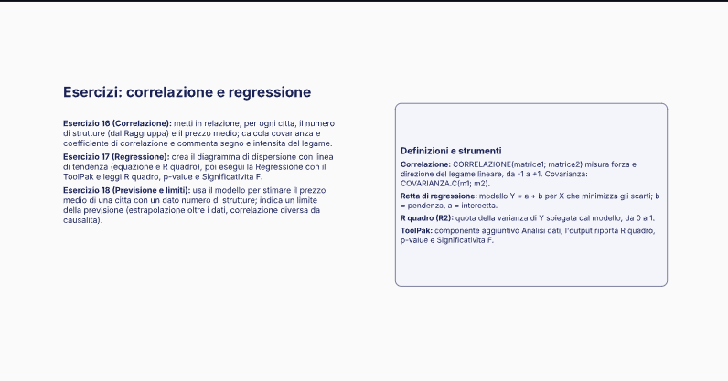

16.1
Città | Prezzo Medio
Gagliole | 30 | Media | 73.5 | Mediana | 73.5 |  | Classe modale | 46-65
Montefano | 30 |  |  |  |  |  |  |  | Seleziona la città dal menù a terndina per calcolare Z-Score
Penna San Giovanni | 30 | Moda | 75 | Varianza | 754.06196581
Urbino | 31 |  | 78 |  |  |  |  |  | Serrungarina | 34
Castelsantangelo Sul Nera | 31
Arquata Del Tronto | 31 | Dev. Stnd | 27.460188743 | IQR | 46.75
Carassai | 31 |  |  |  |  |  |  |  | Calcolo Z-Score
Macerata Feltria | 32 |  |  | Tabella di frequenza |  |  |  |  | -1.4384460489 | 7.52%
Osimo | 32 | Prezzo Min. | 30 | Val. Min. | Val. Max | Frequenza
Castelraimondo | 32 | Prezzo Max | 120 | 25 | 45 | 45
Fiastra | 32 |  |  | 46 | 65 | 56
Sant'Angelo In Vado | 33 |  |  | 66 | 85 | 50
Maiolati Spontini | 33 |  |  | 86 | 105 | 39
Caldarola | 33 |  |  | 106 | 125 | 44
Spinetoli | 33
Montefortino | 33
Serrungarina | 34 | CALCOLO OUTLIER |  | Regola 68-95-99,7
Ancona | 34 | Q1 | 50.25 | Media - 1 Dev Std |  | 46.039811257
Falconara Marittima | 34 | Q3 | 97 | Media + 1 Dev Std |  | 100.96018874
Ripatransone | 34 | IQR | 46.75
Pergola | 35 |  |  | Media - 2 Dev Std |  | 18.579622514
Montecosaro | 35 | LIM INF | -19.875 | Media + 2 Dev Std |  | 128.42037749
Cartoceto | 36 | LIM SUP | 167.125
Lunano | 36
Visso | 36
Castelfidardo | 37
Distribuzione
45 | 45
65 | 56
85 | 50
105 | 39
125 | 44
Montemarciano | 37
Sassocorvaro | 38
Poggio San Marcello | 38
Urbisaglia | 38
Mombaroccio | 39
Piagge | 39
Vallefoglia | 39
Cupramontana | 39
Pollenza | 39
Fabriano | 40
Civitanova Marche | 40
Monsano | 41
Bolognola | 42
Fermo | 42
Camerano | 43
Monte Urano | 43
Belforte Del Chienti | 44
Palmiano | 44
Castignano | 45
Isola Del Piano | 46
Montecalvo In Foglia | 46
Morrovalle | 46
Ripe San Ginesio | 46
Magliano Di Tenna | 47
Monteciccardo | 48
Belforte All'Isauro | 49
Montelabbate | 49
Arcevia | 49
Staffolo | 49
Montelupone | 49
Sirolo | 50
Appignano | 50
Torre San Patrizio | 50
Montecopiolo | 51
Serra San Quirico | 51
Grottazzolina | 51
Frontino | 52
Belvedere Ostrense | 52
Chiaravalle | 52
Monteprandone | 52
Macerata | 53
Pieve Torina | 53
Ortezzano | 53
Sassoferrato | 54
Serra De' Conti | 54
Offida | 54
Sant'Elpidio A Mare | 54
Camerata Picena | 55
Saltara | 56
Sant'Ippolito | 56
Force | 56
San Paolo Di Jesi | 57
Matelica | 57
Montefalcone Appennino | 57
Borgo Pace | 58
Piandimeleto | 58
Montecarotto | 58
Monte San Martino | 58
Ostra Vetere | 59
Senigallia | 59
Monte San Giusto | 59
Filottrano | 60
Montefelcino | 61
San Marcello | 61
Acquaviva Picena | 61
Serrapetrona | 62
Monte Giberto | 62
Treia | 63
Cagli | 64
Mondolfo | 64
Serravalle Di Chienti | 64
Pedaso | 64
Castelleone Di Suasa | 65
Offagna | 65
Comunanza | 65
Fossombrone | 66
Serra Sant'Abbondio | 66
Pioraco | 66
Tolentino | 66
Montalto Delle Marche | 67
Monte Roberto | 68
Moresco | 68
Montecassiano | 69
Porto Recanati | 69
Sefro | 69
Porto San Giorgio | 70
San Giorgio Di Pesaro | 71
Altidona | 71
Urbania | 72
Corridonia | 72
Mergo | 73
Monte San Vito | 74
Rotella | 74
Porto Sant'Elpidio | 74
Acqualagna | 75
Frontone | 75
Corinaldo | 75
Santa Maria Nuova | 75
Ussita | 75
Belmonte Piceno | 75
Cessapalombo | 76
Cingoli | 76
Monsampolo Del Tronto | 76
Apecchio | 77
Monte Cerignone | 78
Petriano | 78
San Costanzo | 78
Castelplanio | 78
Sarnano | 78
Monterubbiano | 78
Rosora | 79
Massignano | 79
Folignano | 80
Monte Vidon Combatte | 80
Agugliano | 81
Loreto | 81
Montappone | 81
Montefiore Dell'Aso | 82
Montegiorgio | 82
Barchi | 83
Servigliano | 83
Amandola | 84
Mercatello Sul Metauro | 85
Orciano Di Pesaro | 85
San Benedetto Del Tronto | 85
Pesaro | 86
Appignano Del Tronto | 86
Gradara | 87
Numana | 87
Grottammare | 87
Maltignano | 87
Fermignano | 88
Camerino | 88
Muccia | 89
Sassofeltrio | 90
Cossignano | 90
Petritoli | 90
Esanatoglia | 91
Montemonaco | 92
Auditore | 93
Genga | 93
Recanati | 93
Monte Vidon Corrado | 93
Castel Di Lama | 94
Montegranaro | 94
San Lorenzo In Campo | 95
Falerone | 95
Castorano | 96
Fiuminata | 97
Mogliano | 97
Acquasanta Terme | 98
Apiro | 100
Ascoli Piceno | 100
Ostra | 101
Montegallo | 101
Montottone | 101
Cupra Marittima | 102
Tavoleto | 103
Colmurano | 103
Petriolo | 103
San Ginesio | 103
Sant'Angelo In Pontano | 104
Colli Del Tronto | 104
Ponzano Di Fermo | 105
Cantiano | 106
Gualdo | 106
Potenza Picena | 106
Francavilla D'Ete | 106
Monte Grimano Terme | 107
Castelbellino | 108
Loro Piceno | 108
Monte Cavallo | 108
Lapedona | 108
Peglio | 109
Campofilone | 109
Monteleone Di Fermo | 109
Venarotta | 110
Rapagnano | 110
Roccafluvione | 111
Massa Fermana | 111
Gabicce Mare | 112
Montelparo | 112
Santa Vittoria In Matenano | 112
Monsampietro Morico | 113
Monte Rinaldo | 113
Smerillo | 113
Poggio San Vicino | 114
Monte San Pietrangeli | 114
Cerreto D'Esi | 115
Trecastelli | 115
San Severino Marche | 115
Mondavio | 116
Morro D'Alba | 116
Camporotondo Di Fiastrone | 116
Piobbico | 117
Pievebovigliana | 117
Carpegna | 118
Fiordimonte | 118
Fratte Rosa | 119
Monte Porzio | 119
Pietrarubbia | 119
Polverigi | 119
Montedinove | 119
Fano | 120
Mercatino Conca | 120
Montemaggiore Al Metauro | 120
Tavullia | 120
Jesi | 120

ES.17
Tabella di appoggio
Città | N. Strutture | P. Medio | Covarianza | Correlazione
Gagliole | 5 | 30 | 5.6824034335 | 0.00404923493
N strutture vs Prezzo medio
Montefano | 9 | 30
Penna San Giovanni | 13 | 30
Urbino | 144 | 31
Castelsantangelo Sul Nera | 12 | 31
Arquata Del Tronto | 22 | 31
Carassai | 10 | 31
Macerata Feltria | 9 | 32
Osimo | 42 | 32
Castelraimondo | 15 | 32
Fiastra | 18 | 32
Sant'Angelo In Vado | 18 | 33
Maiolati Spontini | 11 | 33
Caldarola | 11 | 33
Spinetoli | 10 | 33
Montefortino | 20 | 33
Serrungarina | 15 | 34
Ancona | 184 | 34
Falconara Marittima | 49 | 34
Ripatransone | 36 | 34
Pergola | 33 | 35
Montecosaro | 13 | 35
Cartoceto | 13 | 36
Lunano | 2 | 36
Visso | 20 | 36
Castelfidardo | 24 | 37
Montemarciano | 34 | 37
Sassocorvaro | 10 | 38
Poggio San Marcello | 3 | 38
Urbisaglia | 5 | 38
Mombaroccio | 14 | 39
Piagge | 2 | 39
Vallefoglia | 16 | 39
Cupramontana | 40 | 39
Pollenza | 9 | 39
Fabriano | 70 | 40
Civitanova Marche | 156 | 40
Monsano | 5 | 41
Bolognola | 4 | 42
Fermo | 138 | 42
Camerano | 17 | 43
Monte Urano | 5 | 43
Belforte Del Chienti | 10 | 44
Palmiano | 1 | 44
Castignano | 14 | 45
Isola Del Piano | 6 | 46
Montecalvo In Foglia | 7 | 46
Morrovalle | 19 | 46
Ripe San Ginesio | 4 | 46
Magliano Di Tenna | 3 | 47
Monteciccardo | 8 | 48
Belforte All'Isauro | 3 | 49
Montelabbate | 6 | 49
Arcevia | 63 | 49
Staffolo | 9 | 49
Montelupone | 13 | 49
Sirolo | 85 | 50
Appignano | 7 | 50
Torre San Patrizio | 3 | 50
Montecopiolo | 10 | 51
Serra San Quirico | 25 | 51
Grottazzolina | 4 | 51
Frontino | 16 | 52
Belvedere Ostrense | 8 | 52
Chiaravalle | 5 | 52
Monteprandone | 12 | 52
Macerata | 49 | 53
Pieve Torina | 6 | 53
Ortezzano | 10 | 53
Sassoferrato | 28 | 54
Serra De' Conti | 13 | 54
Offida | 45 | 54
Sant'Elpidio A Mare | 23 | 54
Camerata Picena | 4 | 55
Saltara | 8 | 56
Sant'Ippolito | 8 | 56
Force | 6 | 56
San Paolo Di Jesi | 1 | 57
Matelica | 23 | 57
Montefalcone Appennino | 9 | 57
Borgo Pace | 15 | 58
Piandimeleto | 6 | 58
Montecarotto | 11 | 58
Monte San Martino | 9 | 58
Ostra Vetere | 10 | 59
Senigallia | 420 | 59
Monte San Giusto | 4 | 59
Filottrano | 10 | 60
Montefelcino | 8 | 61
San Marcello | 8 | 61
Acquaviva Picena | 19 | 61
Serrapetrona | 10 | 62
Monte Giberto | 10 | 62
Treia | 42 | 63
Cagli | 66 | 64
Mondolfo | 84 | 64
Serravalle Di Chienti | 4 | 64
Pedaso | 9 | 64
Castelleone Di Suasa | 3 | 65
Offagna | 12 | 65
Comunanza | 11 | 65
Fossombrone | 20 | 66
Serra Sant'Abbondio | 9 | 66
Pioraco | 5 | 66
Tolentino | 37 | 66
Montalto Delle Marche | 23 | 67
Monte Roberto | 3 | 68
Moresco | 4 | 68
Montecassiano | 10 | 69
Porto Recanati | 94 | 69
Sefro | 5 | 69
Porto San Giorgio | 104 | 70
San Giorgio Di Pesaro | 5 | 71
Altidona | 14 | 71
Urbania | 41 | 72
Corridonia | 11 | 72
Mergo | 14 | 73
Monte San Vito | 7 | 74
Rotella | 6 | 74
Porto Sant'Elpidio | 81 | 74
Acqualagna | 25 | 75
Frontone | 13 | 75
Corinaldo | 35 | 75
Santa Maria Nuova | 5 | 75
Ussita | 19 | 75
Belmonte Piceno | 6 | 75
Cessapalombo | 12 | 76
Cingoli | 54 | 76
Monsampolo Del Tronto | 13 | 76
Apecchio | 31 | 77
Monte Cerignone | 6 | 78
Petriano | 3 | 78
San Costanzo | 19 | 78
Castelplanio | 8 | 78
Sarnano | 40 | 78
Monterubbiano | 13 | 78
Rosora | 11 | 79
Massignano | 22 | 79
Folignano | 4 | 80
Monte Vidon Combatte | 2 | 80
Agugliano | 5 | 81
Loreto | 55 | 81
Montappone | 4 | 81
Montefiore Dell'Aso | 22 | 82
Montegiorgio | 9 | 82
Barchi | 8 | 83
Servigliano | 5 | 83
Amandola | 27 | 84
Mercatello Sul Metauro | 21 | 85
Orciano Di Pesaro | 7 | 85
San Benedetto Del Tronto | 301 | 85
Pesaro | 230 | 86
Appignano Del Tronto | 4 | 86
Gradara | 28 | 87
Numana | 173 | 87
Grottammare | 142 | 87
Maltignano | 2 | 87
Fermignano | 21 | 88
Camerino | 52 | 88
Muccia | 8 | 89
Sassofeltrio | 6 | 90
Cossignano | 19 | 90
Petritoli | 18 | 90
Esanatoglia | 7 | 91
Montemonaco | 31 | 92
Auditore | 7 | 93
Genga | 16 | 93
Recanati | 37 | 93
Monte Vidon Corrado | 3 | 93
Castel Di Lama | 7 | 94
Montegranaro | 11 | 94
San Lorenzo In Campo | 12 | 95
Falerone | 7 | 95
Castorano | 8 | 96
Fiuminata | 4 | 97
Mogliano | 16 | 97
Acquasanta Terme | 26 | 98
Apiro | 10 | 100
Ascoli Piceno | 161 | 100
Ostra | 21 | 101
Montegallo | 9 | 101
Montottone | 7 | 101
Cupra Marittima | 72 | 102
Tavoleto | 7 | 103
Colmurano | 4 | 103
Petriolo | 5 | 103
San Ginesio | 34 | 103
Sant'Angelo In Pontano | 5 | 104
Colli Del Tronto | 5 | 104
Ponzano Di Fermo | 4 | 105
Cantiano | 11 | 106
Gualdo | 32 | 106
Potenza Picena | 101 | 106
Francavilla D'Ete | 2 | 106
Monte Grimano Terme | 9 | 107
Castelbellino | 4 | 108
Loro Piceno | 20 | 108
Monte Cavallo | 1 | 108
Lapedona | 22 | 108
Peglio | 7 | 109
Campofilone | 18 | 109
Monteleone Di Fermo | 2 | 109
Venarotta | 3 | 110
Rapagnano | 3 | 110
Roccafluvione | 17 | 111
Massa Fermana | 1 | 111
Gabicce Mare | 178 | 112
Montelparo | 16 | 112
Santa Vittoria In Matenano | 12 | 112
Monsampietro Morico | 3 | 113
Monte Rinaldo | 7 | 113
Smerillo | 13 | 113
Poggio San Vicino | 1 | 114
Monte San Pietrangeli | 6 | 114
Cerreto D'Esi | 6 | 115
Trecastelli | 17 | 115
San Severino Marche | 56 | 115
Mondavio | 13 | 116
Morro D'Alba | 11 | 116
Camporotondo Di Fiastrone | 6 | 116
Piobbico | 19 | 117
Pievebovigliana | 11 | 117
Carpegna | 17 | 118
Fiordimonte | 1 | 118
Fratte Rosa | 4 | 119
Monte Porzio | 9 | 119
Pietrarubbia | 8 | 119
Polverigi | 8 | 119
Montedinove | 12 | 119
Fano | 333 | 120
Mercatino Conca | 2 | 120
Montemaggiore Al Metauro | 11 | 120
Tavullia | 20 | 120
Jesi | 37 | 120

